Sheet1
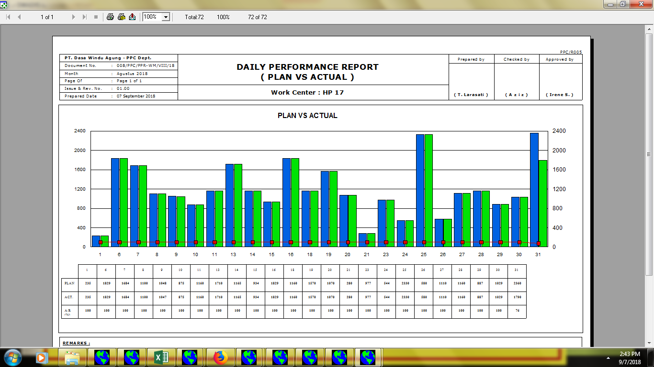
prepared date mengikuti tanggal awal bulan berikutnya, jika tanggal 01 hari libur di undur menjadi tanggal 2 (hari kerja). contoh bulan september (prepared date : 03 sep 2018), di karenakan input actual produksi sudah update (/hari)

angka percentage (%) dari 0% - 100%

angka percentage (%) tidak terbaca

di belakang angka menggunakan % (contoh = 100%)

